Sheet2
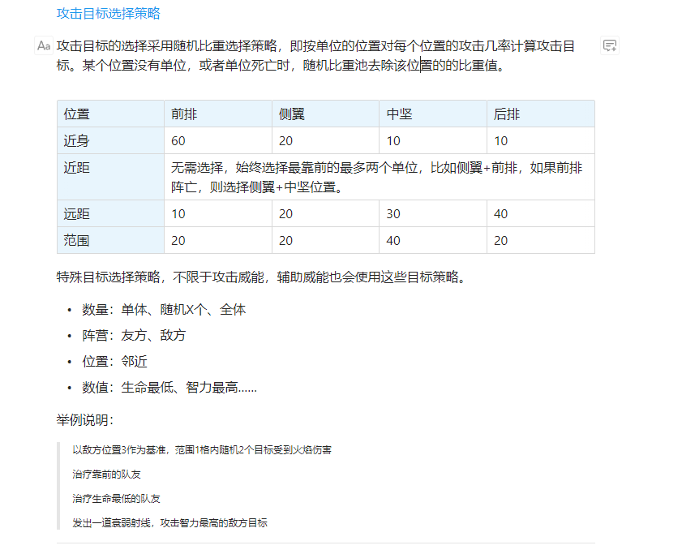
##column | ##type | ##

